記載例
埼玉県警察本部
[自動車保管場所証明申請書]の記載例
●軽自動車の届出は「自動車保管場所届出書」で提出願います。
●申請内容に疑義がある場合には他の書類の提出を求める場合があります。
●訂正箇所には、申請者印鑑の訂正印を押印（署名による申請で押印がない場合は、
申請者が署名）してください。
なお、申請後の訂正の場合は、再申請をしていただく場合があります。
●県証紙（手数料）は2枚目及び3枚目に必要な額の証紙を貼ってください。
県証紙は警察署窓口にもあります。
●この書類は4枚1組になっております。
◎ 業として代書行為を行うことは、行政書士
以外は法律で禁止されています。
◎ 交付には数日要します。
国産車の場合
＜例＞
・イスズ
・スズキ
・スバル
・トヨタ
・ニッサン
・ホンダ
・マツダ
・三菱 等
輸入車の場合
＜例＞
・アウディ
・トランザム
・シボレー
・オペル 等
センチメートル(㎝)単位で右詰めに記入する。
（ミリ単位は切り捨てる）
完成検査終了証、自動車検査証、譲渡証明書、抹消登録証明書に記載してある内容を記入する。 （新車の場合は自動車販売店へ照会してください。） 数字とアルファベットを明瞭に区別して記入する。（要注意 １とＩ、０とＤ、９とＰ、２とＺ、８とＢ、ＶとＵ） なお、車台番号欄については左詰めで記入し、アルファベットには下欄にチェックしてください。
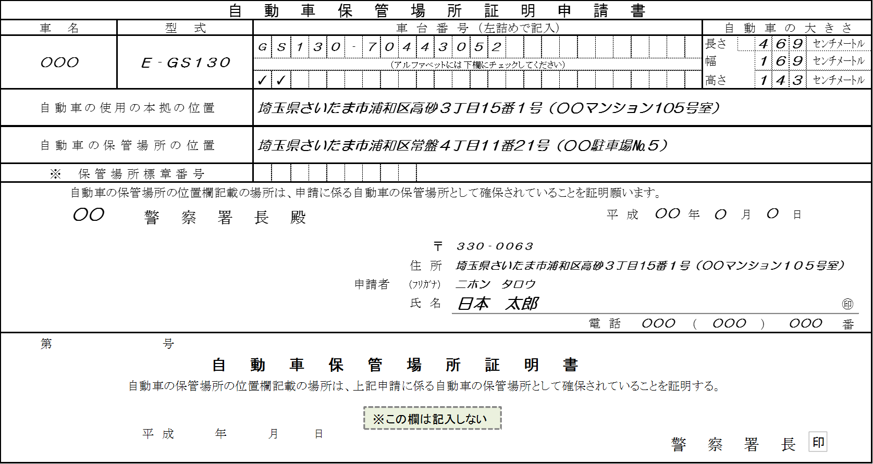
個人の場合は現在の居住地を記入する。
法人格の場合は事務所の所在地。
（※申請者住所欄と異なる場合は、原則本拠の位置であることを疎明する資料(公共料金の領収書など）の提出が必要になります。）

駐車場の所在地を住居表示で記入する。
（住居表示がない場合は直近の住居表示）

申請書の「備考欄１」を参照し、該当する場合には９桁の標章番号を記入する。

申請者は、実際に自動車を使用する個人又は法人となります
警察署に提出する年月日を記入する。

個人の場合は、住民票又は印鑑証明と一致する住所・氏名を記入する。
（本人による署名の場合は押印を省略することができます。）
法人格の場合は、登記簿又は印鑑証明と一致する所在地・法人名・代表者名を記入する。
（法人の場合は押印の省略ができません。法人として通常使用する印鑑を押印して下さい。）

令和

この欄は、保管場所の自動車の増減を確認するものです。
保管場所の土地又は建物の所有者で該当するところに○印をする。
４枚とも押印する。（簡易式スタンプ印鑑は不可）
申請の車が登録を受けている場合は、自動車登録番号を記入する。
申請者以外の連絡先がある場合に記入する。
電話は繋がりやすいものを記入する。
（携帯電話も可）

新規に○印をする場合
新車・中古車の購入で、現在登録番号が付いていない場合。(登録番号欄は記入しない)
昼間、連絡をとることがありますので、申請者欄以外に連絡先があれば記入する。

増車に○印をする場合
この申請によって保管場所の収容台数が増加する場合。
（登録番号及び車台番号は記入しない）
添付書類
▲自己の場合 ➜ 自認書を添付する。
▲他人の場合 ➜ 使用承諾書又は契約書の写しを添付する。
（親子間、夫婦間は他人とします。）
▲共有の場合 ➜ 関係者の使用承諾書を添付する。

移転・変更に○印をする場合
車の名義を変える「移転登録」や引っ越し等で住所を変える「変更登録」をする場合。（現在の車に付いている登録番号を記入する）

代替に○印をする場合
この申請によって保管場所の収容台数が変わらない場合。
（出す車の登録番号及び車台番号を記入する）

申請用紙
正
自 動 車 保 管 場 所 証 明 申 請 書
車 名 |  | 型 式 |  |  |  | 車 台 番 号 （左詰めで記入） |  |  |  |  |  |  |  | 自 動 車 の 大 き さ
 |  |  |  |  |  |  |  |  |  |  |  |  |  | 長さ |  |  |  | ｾﾝﾁﾒｰﾄﾙ
 |  |  |  |  |  |  |  |  |  |  |  |  |  | 幅 |  |  |  | ｾﾝﾁﾒｰﾄﾙ
※ 証明書の有効性は、証明の日から概ね一ヶ月です。
 |  |  |  |  |  | （アルファベットには下欄にチェックしてください）
 |  |  |  |  |  |  |  |  |  |  |  |  |  | 高さ |  |  |  | ｾﾝﾁﾒｰﾄﾙ
自動車の使用の本拠の位置

自動車の保管場所の位置

※ 保 管 場 所 標 章 番 号
 | 自動車の保管場所の位置欄記載の場所は、申請に係る自動車の保管場所として確保されていることを証明願います。
 |  | 警 察 署 長 殿 |  |  |  |  |  |  |  |  |  |  | 年 |  | 月 |  | 日

 |  |  |  |  |  |  |  |  | 〒
 |  |  |  |  |  |  |  | 住 所
 |  |  |  |  |  |  | 申請者 | (ﾌﾘｶﾞﾅ)
 |  |  |  |  |  |  |  | 氏 名 |  |  |  |  |  |  |  |  |  |  | ㊞
 |  |  |  |  |  |  |  |  |  |  | 電 話 |  | （ |  |  | ） |  |  | 番
第 |  | 号
 |  |  | 自 動 車 保 管 場 所 証 明 書
 | 自動車の保管場所の位置欄記載の場所は、上記申請に係る自動車の保管場所として確保されていることを証明する。

印
 | 令 和 年 月 日 |  |  |  |  |  |  |  |  |  |  | 警 察 署 長

新 規 | 申請の登録番号 |  |  | 増 車 | 旧車の登録番号及び車台番号 |  |  |  |  | 保管場所の所有者 |  |  | 連絡先
移転・変更 |  |  |  | 代 替 |  |  |  |  |  | 自己 ・ 他人 ・ 共有 （自己以外）

備考 １ | 次に掲げる場合は、所在図の添付を省略することがでます。ただし、警察署長は、保管場所の付近の目標となる地物及びその位置を知るため特に必要がある と認めるときは、所在図の提出を求めることがあります。 (1) 自動車の使用の本拠の位置が、旧自動車（申請者が保有者である自動車であって申請に係るもの以外のものをいう。以下同じ。）に係る使用の本拠の位置と 同一であり、かつ、申請に係る場所が旧自動車の保管場所とされているとき。 (2) 自動車の使用の本拠の位置が、保管場所の位置と同一であるとき（(1)に該当する場合を除く。）。

２ | 1(1)に該当することにより所在図の添付を省略する場合は、※印の欄に旧自動車に表示されている保管場所標章番号を記載してください。
３ | 申請者は、氏名を記載し及び押印することに代えて、署名することができます。
４ | 車名、型式、車台番号の各欄については、完成検査終了証、譲渡証明書、自動車検査証又は抹消登録証明書に記載してある内容を記入してください。

副
自 動 車 保 管 場 所 証 明 申 請 書
車 名 |  | 型 式 |  |  |  | 車 台 番 号 （左詰めで記入） |  |  |  |  |  |  |  | 自 動 車 の 大 き さ
 |  |  |  |  |  |  |  |  |  |  |  |  |  | 長さ |  |  |  | ｾﾝﾁﾒｰﾄﾙ
 |  |  |  |  |  |  |  |  |  |  |  |  |  | 幅 |  |  |  | ｾﾝﾁﾒｰﾄﾙ
 |  |  |  |  |  | （アルファベットには下欄にチェックしてください）
 |  |  |  |  |  |  |  |  |  |  |  |  |  | 高さ |  |  |  | ｾﾝﾁﾒｰﾄﾙ
自動車の使用の本拠の位置

自動車の保管場所の位置

※ 保 管 場 所 標 章 番 号
 | 自動車の保管場所の位置欄記載の場所は、申請に係る自動車の保管場所として確保されていることを証明願います。
 |  | 警 察 署 長 殿 |  |  |  |  |  |  |  |  |  |  | 年 |  | 月 |  | 日

県証紙貼付欄
 |  |  |  |  |  |  |  |  | 〒
 |  |  |  |  |  |  |  | 住 所
 |  |  |  |  |  |  | 申請者 | (ﾌﾘｶﾞﾅ)
 |  |  |  |  |  |  |  | 氏 名 |  |  |  |  |  |  |  |  |  |  | ㊞
 |  |  |  |  |  |  |  |  |  |  | 電 話 |  | （ |  |  | ） |  |  | 番
第 |  | 号
 |  |  | 自 動 車 保 管 場 所 証 明 書
 | 自動車の保管場所の位置欄記載の場所は、上記申請に係る自動車の保管場所として確保されていることを証明する。

印
 | 令 和 年 月 日 |  |  |  |  |  |  |  |  |  |  | 警 察 署 長

新 規 | 申請の登録番号 |  |  | 増 車 | 旧車の登録番号及び車台番号 |  |  |  |  | 保管場所の所有者 |  |  | 連絡先
移転・変更 |  |  |  | 代 替 |  |  |  |  |  | 自己 ・ 他人 ・ 共有 （自己以外）

証明書の有効性は、運輸支局との取り決めで、証明日（交付予定日）
から概ね一ヵ月です。お早めにお受取りください。
 |  |  |  |  |  |  |  |  |  |  |  |  | 整理番号
保 管 場 所 標 章 交 付 申 請 書
車 名 |  | 型 式 |  |  |  | 車 台 番 号 （左詰めで記入） |  |  |  |  |  |  |  | 自 動 車 の 大 き さ
 |  |  |  |  |  |  |  |  |  |  |  |  |  | 長さ |  |  |  | ｾﾝﾁﾒｰﾄﾙ
 |  |  |  |  |  |  |  |  |  |  |  |  |  | 幅 |  |  |  | ｾﾝﾁﾒｰﾄﾙ
 |  |  |  |  |  | （アルファベットには下欄にチェックしてください）
 |  |  |  |  |  |  |  |  |  |  |  |  |  | 高さ |  |  |  | ｾﾝﾁﾒｰﾄﾙ
自動車の使用の本拠の位置

自動車の保管場所の位置

※ 保 管 場 所 標 章 番 号
 | 私は上記の自動車の保有者であるので、保管場所標章の交付を申請します。
 |  | 警 察 署 長 殿 |  |  |  |  |  |  |  |  |  |  | 年 |  | 月 |  | 日

県証紙貼付欄
 |  |  |  |  |  |  |  |  | 〒
 |  |  |  |  |  |  |  | 住 所
 |  |  |  |  |  |  | 申請者 | (ﾌﾘｶﾞﾅ)
 |  |  |  |  |  |  |  | 氏 名 |  |  |  |  |  |  |  |  |  |  | ㊞
 |  |  |  |  |  |  |  |  |  |  | 電 話 |  | （ |  |  | ） |  |  | 番
第 |  | 号
 |  |  |  | 保 管 場 所 標 章 番 号 通 知 書
 |  | 上記に記載された自動車に係る保管場所標章番号を通知します。
 |  | 保管場所標章番号
 | 令 和 年 月 日 |  |  |  |  |  |  |  |  |  |  | 警 察 署 長

備考 １ | 申請者は、氏名を記載し及び押印することに代えて、署名をすることができます。
２ | 申請日の記入及び県証紙の貼付は、保管場所標章が交付される日に行ってください。
３ | 証明の日は証明書の交付予定日ころですので、交付予定日以降この書面と引き換えに早めにお受け取りください。また、引き換えは土曜日、日曜日、祝日（振替休日を含む。）及び年末年始（12月29日から翌１月３日）を除きます。

４ | 警察署長が交付した保管場所標章は、この標章番号通知書により特定された自動車に表示しなければなりません。

 |  |  |  |  |  |  |  |  |  |  |  |  | 整理番号
保 管 場 所 標 章 交 付 申 請 書
車 名 |  | 型 式 |  |  |  | 車 台 番 号 （左詰めで記入） |  |  |  |  |  |  |  | 自 動 車 の 大 き さ
 |  |  |  |  |  |  |  |  |  |  |  |  |  | 長さ |  |  |  | ｾﾝﾁﾒｰﾄﾙ
 |  |  |  |  |  |  |  |  |  |  |  |  |  | 幅 |  |  |  | ｾﾝﾁﾒｰﾄﾙ
 |  |  |  |  |  | （アルファベットには下欄にチェックしてください）
 |  |  |  |  |  |  |  |  |  |  |  |  |  | 高さ |  |  |  | ｾﾝﾁﾒｰﾄﾙ
自動車の使用の本拠の位置

自動車の保管場所の位置

※ 保 管 場 所 標 章 番 号
 | 私は上記の自動車の保有者であるので、保管場所標章の交付を申請します。
 |  | 警 察 署 長 殿 |  |  |  |  |  |  |  |  |  |  | 年 |  | 月 |  | 日 |  |  | 調査依頼 令和 年 月 日

 |  |  |  |  |  |  |  |  | 〒
 |  |  |  |  |  |  |  | 住 所
 |  |  |  |  |  |  | 申請者 | (ﾌﾘｶﾞﾅ)
 |  |  |  |  |  |  |  | 氏 名 |  |  |  |  |  |  |  |  |  |  | ㊞
 |  |  |  |  |  |  |  |  |  |  | 電 話 |  | （ |  |  | ） |  |  | 番
第 |  | 号
 |  |  |  | 保 管 場 所 標 章 番 号 通 知 書
 |  | 上記に記載された自動車に係る保管場所標章番号を通知します。
 |  | 保管場所標章番号
 | 令 和 年 月 日 |  |  |  |  |  |  |  |  |  |  | 警 察 署 長

新 規 | 申請の登録番号 |  |  | 増 車 | 旧車の登録番号及び車台番号 |  |  |  |  | 保管場所の所有者 |  |  | 連絡先
移転・変更 |  |  |  | 代 替 |  |  |  |  |  | 自己 ・ 他人 ・ 共有 （自己以外） |  |  |  |  |  |  |  |  |  | ㊞

